1
República de Panamá
CONTRALORÍA GENERAL DE LA REPÚBLICA
Instituto Nacional de Estadística y Censo

GENERACIÓN BRUTA DE ELECTRICIDAD EN LA REPÚBLICA: AÑOS 2017-21

Año | Generación bruta de electricidad (en gigavatios-hora)
 | Total | Hidráulica | Térmica | Eólica | Solar | Biogás | Gas natural

2017 | 11,018.8 | 7,253.5 | 3,108.7 | 491.2 | 155.9 | 9.4 | -
2018 | 11,189.0 | 7,855.2 | 1,872.3 | 587.9 | 232.6 | 17.6 | 623.4
2019 | 11,642.3 | 5,096.3 | 2,694.3 | 724.6 | 294.8 | 20.3 | 2,812.0
2020 | 10,691.5 | 7,197.7 | 1,155.1 | 589.6 | 316.9 | 29.7 | 1,402.4
2021 (P) | 11,670.2 | 8,341.9 | 596.0 | 529.6 | 585.6 | 22.5 | 1,594.6

NOTA: La generación bruta de electricidad corresponde a la energía total generada registrada en el sistema SCADA, incluyendo las
pérdidas incurridas en su transmisión.
- Cantidad nula o cero.
(P) Cifras preliminares.
Fuente: Secretaría Nacional de Energía, Ministerio de la Presidencia.

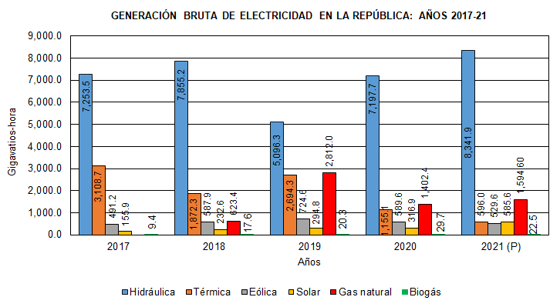
Año | Hidráulica | Térmica | Eólica | Solar | Gas natural | Biogás
2016 | 6,522.5 | 3,633.9 | 625.2 | 71.4 |  | 0.16
2017 | 7,253.5 | 3,108.7 | 491.2 | 155.9 |  | 9.4
2018 | 7,855.2 | 1,872.3 | 587.9 | 232.6 | 623.4 | 17.6
2019 | 5,096.3 | 2,694.3 | 724.6 | 294.8 | 2,812.0 | 20.3
2020 | 7,197.7 | 1,155.1 | 589.6 | 316.9 | 1,402.4 | 29.7
2021 (P) | 8,341.9 | 596.0 | 529.6 | 585.6 | 1,594.60 | 22.5

